Hoja1
 | Nombre del Proyecto: | Sitio Web de e-Commerce
# Bug | Descripción | Pasos para reproducir | Resultado esperado | Resultado Actual
Bug_001 | Los filtros en el listado de productos no funcionan | 1. Ingresar a la URL: http://automationpractice.com 2. Seleccionar una opción de menú en el encabezado ("Women", "Dresses" o "T-Shirts") 3. Una vez que cargue la página con el listado de productos, seleccionar alguno de los filtros que se muestran en la columna izquierda: - Categories - Size - Color - Compositions - Styles - Properties - Availability - Manufacturer - Condition - Price | El listado de productos es filtrado de acuerdo con la opción seleccionada | 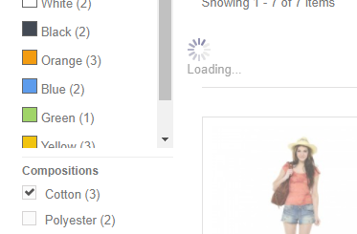 El listado de productos se queda cargando
Bug_002 | No se puede ordenar el listado de productos desde las páginas de: - Women - My Store - Dresses - My Store - T-shirts - My Store | 1. Ingresar a la URL: http://automationpractice.com 2. Seleccionar una opción de menú en el encabezado ("Women", "Dresses" o "T-Shirts") 3. Una vez que cargue la página con el listado de productos, selecciona una opción en la lista de selección Sort by | El listado de productos es ordenado de acuerdo con la opción seleccionada | 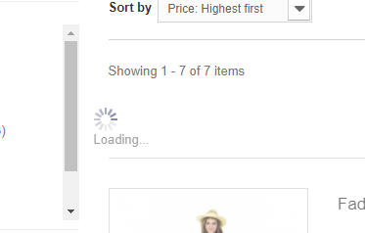 El listado de productos se queda cargando
Bug_003 | En el listado de productos, al seleccionar una opción de color no se cambia la imagen mostrada, si no que lleva al usuario a la pantalla de Detalle del Producto | 1. Ingresar a la URL: http://automationpractice.com 2. Realizar la búsqueda de un producto válido 3. En la página de resultados de la búsqueda dar clic en algún color de los mostrados debajo de la imagen del producto | La imagen mostrada debe cambiar y mostrar una del color seleccionado | 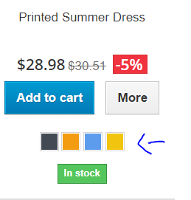 Se redirecciona a la página de Detalle del producto seleccionado
Bug_004 | Se muestra un error al cargar el mapa en la página de "Our Store(s)" | 1. Ingresar a la URL: http://automationpractice.com 2. Seleccionar el link de Our stores en el Footer de la página | Se muestra la página de "Our Stores" con el mapa de tiendas | 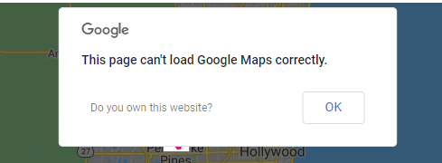 Se muestra un mensaje de error en el mapa:
Bug_005 | Se permite ingresar un email no válido en la opción de "SEND TO A FRIEND" | 1. Ingresar a la URL: http://automationpractice.com 2. Realizar la búsqueda de un producto válido 3. En la página de resultados dar clic en un producto 4. En la página de detalle del producto dar clic en el link "Send to a Friend" 5. Ingresar un nombre 6. Ingresar un email invalido 7. Dar clic en el botón Send | Se debe mostrar un error indicando que el campo de email no tiene el formato correcto | Se muestra un mensaje indicando que email fue enviado correctamente

